Willkommen
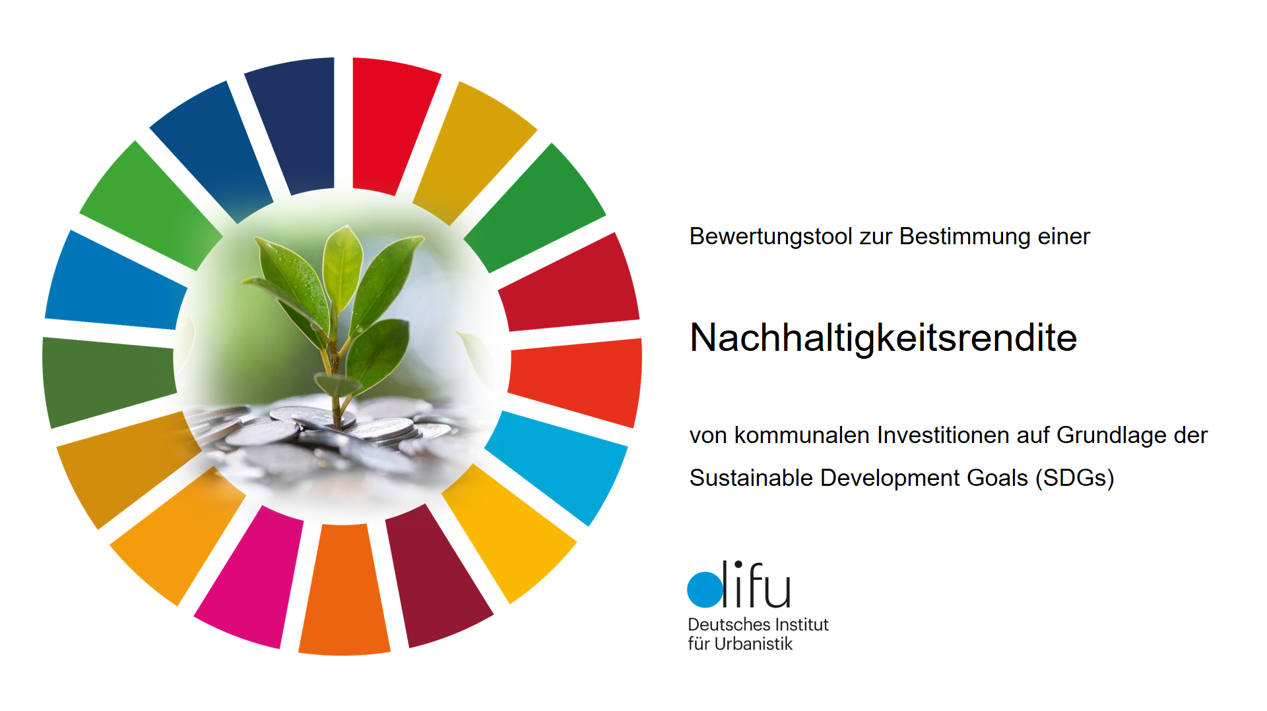

 | Start | Bewertung

Bewertungstool entwickelt im Rahmen der Difu-Gemeinschaftsstudie "Nachhaltigkeitshaushalt und Nachhaltigkeitsrendite" mit den Städten Bonn, Duisburg, Düsseldorf, Oberhausen, Bochum, Bottrop, Münster, Wuppertal und der NRW.Bank

Das Instrument der Nachhaltigkeitsrendite, das mit dem vorliegenden Excel-Tool angewendet werden kann, zielt darauf ab, Kämmereien und Fachverwaltungen in den Kommunen für die Bewertung von Investitionsalternativen nach Nachhaltigkeitskriterien zu befähigen und Teilrenditen für verschiedene Nachhaltigkeitsdimensionen entlang der Sustainable Development Goals (SDGs) zu ermitteln. Das Ergebnis bildet den möglichen Beitrag verschiedener Investitionen zu den Nachhaltigkeitszielen ab.

Herausgeber: | Deutsches Institut für Urbanistik gGmbH
 | Zimmerstraße 13-15, 10969 Berlin

Kontakt: | Dr. Henrik Scheller | Für das Bewertungstool: | Oliver Peters
 | +49 30 39001-295 |  | +49 30 39001-204
 | scheller@difu.de |  | opeters@difu.de

 | Dr. Christian Raffer
 | Oliver Peters, M.Sc.
 | Dr. Busso Grabow
 | Prof. Dr. Carsten Kühl
 | Dr. Stefan Schneider

Berlin, September 2023

Anleitung
← | →

Machen Sie sich mit den Schritten dieses Tools vertraut.

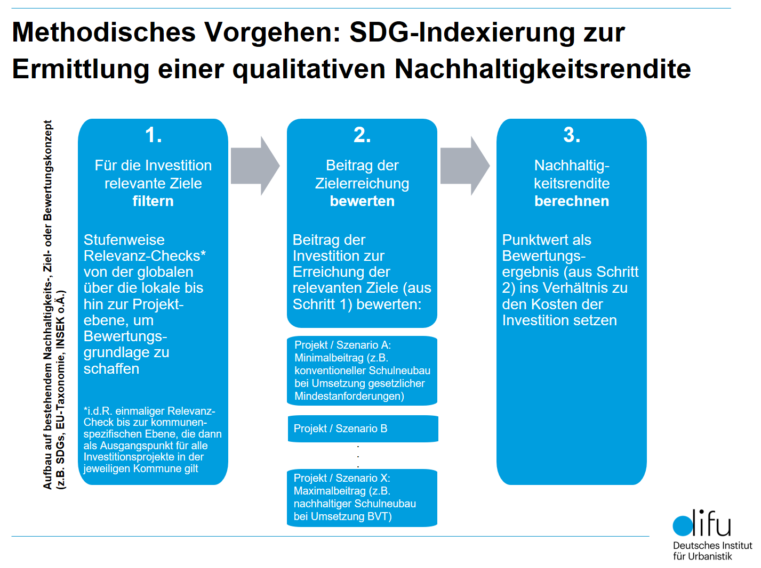

Detaillierte Ausführungen zum Vorgehen können dem Bericht "Nachhaltigkeitshaushalt und Nachhaltigkeitsrendite" auf

https://difu.de/projekte/nachhaltigkeitshaushalt-und-nachhaltigkeitsrendite

entnommen werden.

SDG Überblick >
← | →

SDG-Überblick: Machen Sie sich mit den 169 Unterzielen der 17 Sustainable Development Goals und ihrer Zuordnung zu den drei bzw. vier Nachhaltigkeitsdimensionen vertraut.

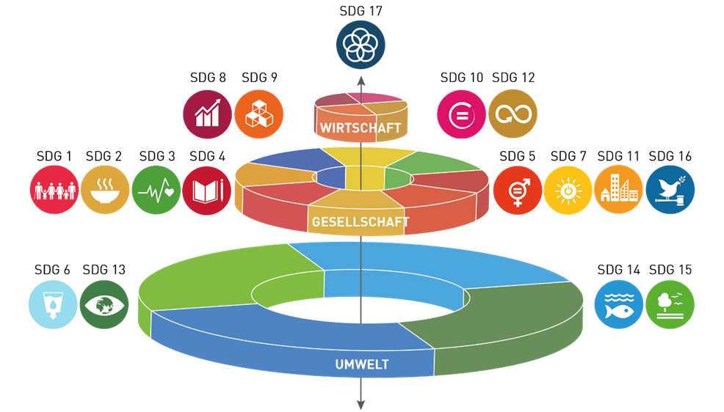
SDG | Nummer des Unterziels | Name des Unterziels
SDG 1 - Armut in jeder Form und überall beenden | 1.1 | Bis 2030 die extreme Armut - gegenwärtig definiert als der Anteil der Menschen, die mit weniger als 1,25 Dollar pro Tag auskommen müssen - für alle Menschen überall auf der Welt beseitigen
 | 1.2 | Bis 2030 den Anteil der Männer, Frauen und Kinder jeden Alters, die in Armut in all ihren Dimensionen nach der jeweiligen nationalen Definition leben, mindestens um die Hälfte senken
 | 1.3 | Den nationalen Gegebenheiten entsprechende Sozialschutzsysteme und -maßnahmen für alle umsetzen, einschließlich eines Basisschutzes, und bis 2030 eine breite Versorgung der Armen und Schwachen erreichen
 | 1.4 | Bis 2030 sicherstellen, dass alle Männer und Frauen, insbesondere die Armen und Schwachen, die gleichen Rechte auf wirtschaftliche Ressourcen sowie Zugang zu grundlegenden Diensten, Grundeigentum und Verfügungsgewalt über Grund und Boden und sonstigen Vermögensformen, Erbschaften, natürlichen Ressourcen, geeigneten neuen Technologien und Finanzdienstleistungen einschließlich Mikrofinanzierung haben
 | 1.5 | Bis 2030 die Widerstandsfähigkeit der Armen und der Menschen in prekären Situationen erhöhen und ihre Exposition und Anfälligkeit gegenüber klimabedingten Extremereignissen und anderen wirtschaftlichen, sozialen und ökologischen Schocks und Katastrophen verringern
 | 1.a | Eine erhebliche Mobilisierung von Ressourcen aus einer Vielzahl von Quellen gewährleisten, einschließlich durch verbesserte Entwicklungszusammenarbeit, um den Entwicklungsländern und insbesondere den am wenigsten entwickelten Ländern ausreichende und berechenbare Mittel für die Umsetzung von Programmen und Politiken zur Beendigung der Armut in all ihren Dimensionen bereitzustellen
 | 1.b | Auf nationaler, regionaler und internationaler Ebene solide politische Rahmen auf der Grundlage armutsorientierter und geschlechtersensibler Entwicklungsstrategien schaffen, um beschleunigte Investitionen in Maßnahmen zur Beseitigung der Armut zu unterstützen
SDG 2 - Den Hunger beenden, Ernährungssicherheit und eine bessere Ernährung erreichen und eine nachhaltige Landwirtschaft fördern | 2.1 | Bis 2030 den Hunger beenden und sicherstellen, dass alle Menschen, insbesondere die Armen und Menschen in prekären Situationen, einschließlich Kleinkindern, ganzjährig Zugang zu sicheren, nährstoffreichen und ausreichenden Nahrungsmitteln haben
 | 2.2 | Bis 2030 alle Formen der Mangelernährung beenden, einschließlich durch Erreichung der international vereinbarten Zielvorgaben in Bezug auf Wachstumshemmung und Auszehrung bei Kindern unter 5 Jahren bis 2025, und den Ernährungsbedürfnissen von heranwachsenden Mädchen, schwangeren und stillenden Frauen und älteren Menschen Rechnung tragen
 | 2.3 | Bis 2030 die landwirtschaftliche Produktivität und die Einkommen von kleinen Nahrungsmittelproduzenten, insbesondere landwirtschaftlichen Familienbetrieben, verdoppeln, unter anderem durch den sicheren und gleichberechtigten Zugang zu Grund und Boden, anderen Produktionsressourcen und Betriebsmitteln, Wissen, Finanzdienstleistungen, Märkten sowie Möglichkeiten für Wertschöpfung und außerlandwirtschaftliche Beschäftigung
 | 2.4 | Bis 2030 die Nachhaltigkeit der Systeme der Nahrungsmittelproduktion sicherstellen und resiliente landwirtschaftliche Methoden anwenden, die die Produktivität und den Ertrag steigern, zur Erhaltung der Ökosysteme beitragen, die Anpassungsfähigkeit an Klimaänderungen, extreme Wetterereignisse, Dürren, Überschwemmungen und andere Katastrophen erhöhen und die Flächen- und Bodenqualität schrittweise verbessern
 | 2.5 | Bis 2020 die genetische Vielfalt von Saatgut, Kulturpflanzen sowie Nutz- und Haustieren und ihren wildlebenden Artverwandten bewahren, unter anderem durch gut verwaltete und diversifizierte Saatgut- und Pflanzenbanken auf nationaler, regionaler und internationaler Ebene, und den Zugang zu den Vorteilen aus der Nutzung der genetischen Ressourcen und des damit verbundenen traditionellen Wissens sowie die ausgewogene und gerechte Aufteilung dieser Vorteile fördern, wie auf internationaler Ebene vereinbart
 | 2.a | Die Investitionen in die ländliche Infrastruktur, die Agrarforschung und landwirtschaftliche Beratungsdienste, die Technologieentwicklung sowie Genbanken für Pflanzen und Nutztiere erhöhen, unter anderem durch verstärkte internationale Zusammenarbeit, um die landwirtschaftliche Produktionskapazität in den Entwicklungsländern und insbesondere den am wenigsten entwickelten Ländern zu verbessern
 | 2.b | Handelsbeschränkungen und -verzerrungen auf den globalen Agrarmärkten korrigieren und verhindern, unter anderem durch die parallele Abschaffung aller Formen von Agrarexportsubventionen und aller Exportmaßnahmen mit gleicher Wirkung im Einklang mit dem Mandat der Doha-Entwicklungsrunde
 | 2.c | Maßnahmen zur Gewährleistung des reibungslosen Funktionierens der Märkte für Nahrungsmittelrohstoffe und ihre Derivate ergreifen und den raschen Zugang zu Marktinformationen, unter anderem über Nahrungsmittelreserven, erleichtern, um zur Begrenzung der extremen Schwankungen der Nahrungsmittelpreise beizutragen
SDG 3 - Ein gesundes Leben für alle Menschen jeden Alters gewährleisten und ihr Wohlergehen fördern | 3.1 | Bis 2030 die weltweite Müttersterblichkeit auf unter 70 je 100.000 Lebendgeburten senken
 | 3.2 | Bis 2030 den vermeidbaren Todesfällen bei Neugeborenen und Kindern unter 5 Jahren ein Ende setzen, mit dem von allen Ländern zu verfolgenden Ziel, die Sterblichkeit bei Neugeborenen mindestens auf 12 je 1.000 Lebendgeburten und bei Kindern unter 5 Jahren mindestens auf 25 je 1.000 Lebendgeburten zu senken
 | 3.3 | Bis 2030 die Aids-, Tuberkulose- und Malariaepidemien und die vernachlässigten Tropenkrankheiten beseitigen und Hepatitis, durch Wasser übertragene Krankheiten und andere übertragbare Krankheiten bekämpfen
 | 3.4 | Bis 2030 die Frühsterblichkeit aufgrund von nichtübertragbaren Krankheiten durch Prävention und Behandlung um ein Drittel senken und die psychische Gesundheit und das Wohlergehen fördern
 | 3.5 | Die Prävention und Behandlung des Substanzmissbrauchs, namentlich des Suchtstoffmissbrauchs und des schädlichen Gebrauchs von Alkohol, verstärken
 | 3.6 | Bis 2020 die Zahl der Todesfälle und Verletzungen infolge von Verkehrsunfällen weltweit halbieren
 | 3.7 | Bis 2030 den allgemeinen Zugang zu sexual- und reproduktionsmedizinischer Versorgung, einschließlich Familienplanung, Information und Aufklärung, und die Einbeziehung der reproduktiven Gesundheit in nationale Strategien und Programme gewährleisten
 | 3.8 | Die allgemeine Gesundheitsversorgung, einschließlich der Absicherung gegen finanzielle Risiken, den Zugang zu hochwertigen grundlegenden Gesundheitsdiensten und den Zugang zu sicheren, wirksamen, hochwertigen und bezahlbaren unentbehrlichen Arzneimitteln und Impfstoffen für alle erreichen
 | 3.9 | Bis 2030 die Zahl der Todesfälle und Erkrankungen aufgrund gefährlicher Chemikalien und der Verschmutzung und Verunreinigung von Luft, Wasser und Boden erheblich verringern
 | 3.a | Die Durchführung des Rahmenübereinkommens der Weltgesundheitsorganisation zur Eindämmung des Tabakgebrauchs in allen Ländern nach Bedarf stärken
 | 3.b | Forschung und Entwicklung zu Impfstoffen und Medikamenten für übertragbare und nichtübertragbare Krankheiten, von denen hauptsächlich Entwicklungsländer betroffen sind, unterstützen, den Zugang zu bezahlbaren unentbehrlichen Arzneimitteln und Impfstoffen gewährleisten, im Einklang mit der Erklärung von Doha über das TRIPS-Übereinkommen und die öffentliche Gesundheit, die das Recht der Entwicklungsländer bekräftigt, die Bestimmungen in dem Übereinkommen über handelsbezogene Aspekte der Rechte des geistigen Eigentums über Flexibilitäten zum Schutz der öffentlichen Gesundheit voll auszuschöpfen, und insbesondere den Zugang zu Medikamenten für alle zu gewährleisten
 | 3.c | Die Gesundheitsfinanzierung und die Rekrutierung, Aus- und Weiterbildung und Bindung von Gesundheitsfachkräften in den Entwicklungsländern und insbesondere in den am wenigsten entwickelten Ländern und den kleinen Inselentwicklungsländern deutlich erhöhen
 | 3.d | Die Kapazitäten aller Länder, insbesondere der Entwicklungsländer, in den Bereichen Frühwarnung, Risikominderung und Management nationaler und globaler Gesundheitsrisiken stärken
SDG 4 - Inklusive, gerechte und hochwertige Bildung gewährleisten und Möglichkeiten des lebenslangen Lernens für alle fördern | 4.1 | Bis 2030 sicherstellen, dass alle Mädchen und Jungen gleichberechtigt eine kostenlose und hochwertige Grund- und Sekundarschulbildung abschließen, die zu brauchbaren und effektiven Lernergebnissen führt
 | 4.2 | Bis 2030 sicherstellen, dass alle Mädchen und Jungen Zugang zu hochwertiger frühkindlicher Erziehung, Betreuung und Vorschulbildung erhalten, damit sie auf die Grundschule vorbereitet sind
 | 4.3 | Bis 2030 den gleichberechtigten Zugang aller Frauen und Männer zu einer erschwinglichen und hochwertigen fachlichen, beruflichen und tertiären Bildung einschließlich universitärer Bildung gewährleisten
 | 4.4 | Bis 2030 die Zahl der Jugendlichen und Erwachsenen wesentlich erhöhen, die über die entsprechenden Qualifikationen einschließlich fachlicher und beruflicher Qualifikationen für eine Beschäftigung, eine menschenwürdige Arbeit und Unternehmertum verfügen
 | 4.5 | Bis 2030 geschlechtsspezifische Disparitäten in der Bildung beseitigen und den gleichberechtigen Zugang der Schwachen in der Gesellschaft, namentlich von Menschen mit Behinderungen, Angehörigen indigener Völker und Kindern in prekären Situationen, zu allen Bildungs- und Ausbildungsebenen gewährleisten
 | 4.6 | Bis 2030 sicherstellen, dass alle Jugendlichen und ein erheblicher Anteil der männlichen und weiblichen Erwachsenen lesen, schreiben und rechnen lernen
 | 4.7 | Bis 2030 sicherstellen, dass alle Lernenden die notwendigen Kenntnisse und Qualifikationen zur Förderung nachhaltiger Entwicklung erwerben, unter anderem durch Bildung für nachhaltige Entwicklung und nachhaltige Lebensweisen, Menschenrechte, Geschlechtergleichstellung, eine Kultur des Friedens und der Gewaltlosigkeit, Weltbürgerschaft und die Wertschätzung kultureller Vielfalt und des Beitrags der Kultur zu nachhaltiger Entwicklung
 | 4.a | Bildungseinrichtungen bauen und ausbauen, die kinder-, behinderten- und geschlechtergerecht sind und eine sichere, gewaltfreie, inklusive und effektive Lernumgebung für alle bieten
 | 4.b | Bis 2020 weltweit die Zahl der verfügbaren Stipendien für Entwicklungsländer, insbesondere für die am wenigsten entwickelten Länder, die kleinen Inselentwicklungsländer und die afrikanischen Länder, zum Besuch einer Hochschule, einschließlich zur Berufsbildung und zu Informations- und Kommunikationstechnik-, Technik-, Ingenieurs- und Wissenschaftsprogrammen, in entwickelten Ländern und in anderen Entwicklungsländern wesentlich erhöhen
 | 4.c | Bis 2030 das Angebot an qualifizierten Lehrkräften unter anderem durch internationale Zusammenarbeit im Bereich der Lehrerausbildung in den Entwicklungsländern und insbesondere in den am wenigsten entwickelten Ländern und kleinen Inselentwicklungsländern wesentlich erhöhen
SDG 5 - Geschlechtergerechtigkeit und Selbstbestimmung für alle Frauen und Mädchen erreichen | 5.1 | Alle Formen der Diskriminierung von Frauen und Mädchen überall auf der Welt beenden
 | 5.2 | Alle Formen von Gewalt gegen alle Frauen und Mädchen im öffentlichen und im privaten Bereich einschließlich des Menschenhandels und sexueller und anderer Formen der Ausbeutung beseitigen
 | 5.3 | Alle schädlichen Praktiken wie Kinderheirat, Frühverheiratung und Zwangsheirat sowie die Genitalverstümmelung bei Frauen und Mädchen beseitigen
 | 5.4 | Unbezahlte Pflege- und Hausarbeit durch die Bereitstellung öffentlicher Dienstleistungen und Infrastrukturen, Sozialschutzmaßnahmen und die Förderung geteilter Verantwortung innerhalb des Haushalts und der Familie entsprechend den nationalen Gegebenheiten anerkennen und wertschätzen
 | 5.5 | Die volle und wirksame Teilhabe von Frauen und ihre Chancengleichheit bei der Übernahme von Führungsrollen auf allen Ebenen der Entscheidungsfindung im politischen, wirtschaftlichen und öffentlichen Leben sicherstellen
 | 5.6 | Den allgemeinen Zugang zu sexueller und reproduktiver Gesundheit und reproduktiven Rechten gewährleisten, wie im Einklang mit dem Aktionsprogramm der Internationalen Konferenz über Bevölkerung und Entwicklung, der Aktionsplattform von Beijing und den Ergebnisdokumenten ihrer Überprüfungskonferenzen vereinbart
 | 5.a | Reformen durchführen, um Frauen die gleichen Rechte auf wirtschaftliche Ressourcen sowie Zugang zu Grundeigentum und zur Verfügungsgewalt über Grund und Boden und sonstige Vermögensformen, zu Finanzdienstleistungen, Erbschaften und natürlichen Ressourcen zu verschaffen, im Einklang mit den nationalen Rechtsvorschriften
 | 5.b | Die Nutzung von Grundlagentechnologien, insbesondere der Informations- und Kommunikationstechnologien, verbessern, um die Selbstbestimmung der Frauen zu fördern
 | 5.c | Eine solide Politik und durchsetzbare Rechtsvorschriften zur Förderung der Gleichstellung der Geschlechter und der Selbstbestimmung aller Frauen und Mädchen auf allen Ebenen beschließen und verstärken
SDG 6 - Verfügbarkeit und nachhaltige Bewirtschaftung von Wasser und Sanitärversorgung für alle gewährleisten | 6.1 | Bis 2030 den allgemeinen und gerechten Zugang zu einwandfreiem und bezahlbarem Trinkwasser für alle erreichen
 | 6.2 | Bis 2030 den Zugang zu einer angemessenen und gerechten Sanitärversorgung und Hygiene für alle erreichen und der Notdurftverrichtung im Freien ein Ende setzen, unter besonderer Beachtung der Bedürfnisse von Frauen und Mädchen und von Menschen in prekären Situationen
 | 6.3 | Bis 2030 die Wasserqualität durch Verringerung der Verschmutzung, Beendigung des Einbringens und Minimierung der Freisetzung gefährlicher Chemikalien und Stoffe, Halbierung des Anteils unbehandelten Abwassers und eine beträchtliche Steigerung der Wiederaufbereitung und gefahrlosen Wiederverwendung weltweit verbessern
 | 6.4 | Bis 2030 die Effizienz der Wassernutzung in allen Sektoren wesentlich steigern und eine nachhaltige Entnahme und Bereitstellung von Süßwasser gewährleisten, um der Wasserknappheit zu begegnen und die Zahl der unter Wasserknappheit leidenden Menschen erheblich zu verringern
 | 6.5 | Bis 2030 auf allen Ebenen eine integrierte Bewirtschaftung der Wasserressourcen umsetzen, gegebenenfalls auch mittels grenzüberschreitender Zusammenarbeit
 | 6.6 | Bis 2020 wasserverbundene Ökosysteme schützen und wiederherstellen, darunter Berge, Wälder, Feuchtgebiete, Flüsse, Grundwasserleiter und Seen
 | 6.a | Bis 2030 die internationale Zusammenarbeit und die Unterstützung der Entwicklungsländer beim Kapazitätsaufbau für Aktivitäten und Programme im Bereich der Wasser- und Sanitärversorgung ausbauen, einschließlich der Wassersammlung und -speicherung, Entsalzung, effizienten Wassernutzung, Abwasserbehandlung, Wiederaufbereitungs- und Wiederverwendungstechnologien
 | 6.b | Die Mitwirkung lokaler Gemeinwesen an der Verbesserung der Wasserbewirtschaftung und der Sanitärversorgung unterstützen und verstärken
SDG 7 - Zugang zu bezahlbarer, verlässlicher, nachhaltiger und zeitgemäßer Energie für alle sichern | 7.1 | Bis 2030 den allgemeinen Zugang zu bezahlbaren, verlässlichen und modernen Energiedienstleistungen sichern
 | 7.2 | Bis 2030 den Anteil erneuerbarer Energie am globalen Energiemix deutlich erhöhen
 | 7.3 | Bis 2030 die weltweite Steigerungsrate der Energieeffizienz verdoppeln
 | 7.a | Bis 2030 die internationale Zusammenarbeit verstärken, um den Zugang zur Forschung und Technologie im Bereich saubere Energie, namentlich erneuerbare Energie, Energieeffizienz sowie fortschrittliche und saubere Technologien für fossile Brennstoffe, zu erleichtern, und Investitionen in die Energieinfrastruktur und saubere Energietechnologien fördern
 | 7.b | Bis 2030 die Infrastruktur ausbauen und die Technologie modernisieren, um in den Entwicklungsländern und insbesondere in den am wenigsten entwickelten Ländern, den kleinen Inselentwicklungsländern und den Binnenentwicklungsländern im Einklang mit ihren jeweiligen Unterstützungsprogrammen moderne und nachhaltige Energiedienstleistungen für alle bereitzustellen
SDG 8 - Dauerhaftes, inklusives und nachhaltiges Wirtschaftswachstum, produktive Vollbeschäftigung und menschenwürdige Arbeit für alle fördern | 8.1 | Ein Pro-Kopf-Wirtschaftswachstum entsprechend den nationalen Gegebenheiten und insbesondere ein jährliches Wachstum des Bruttoinlandsprodukts von mindestens 7 Prozent in den am wenigsten entwickelten Ländern aufrechterhalten
 | 8.2 | Eine höhere wirtschaftliche Produktivität durch Diversifizierung, technologische Modernisierung und Innovation erreichen, einschließlich durch Konzentration auf mit hoher Wertschöpfung verbundene und arbeitsintensive Sektoren
 | 8.3 | Entwicklungsorientierte Politiken fördern, die produktive Tätigkeiten, die Schaffung menschenwürdiger Arbeitsplätze, Unternehmertum, Kreativität und Innovation unterstützen, und die Formalisierung und das Wachstum von Kleinst-, Klein- und Mittelunternehmen unter anderem durch den Zugang zu Finanzdienstleistungen begünstigen
 | 8.4 | Bis 2030 die weltweite Ressourceneffizienz in Konsum und Produktion Schritt für Schritt verbessern und die Entkopplung von Wirtschaftswachstum und Umweltzerstörung anstreben, im Einklang mit dem Zehnjahres-Programmrahmen für nachhaltige Konsum- und Produktionsmuster, wobei die entwickelten Länder die Führung übernehmen
 | 8.5 | Bis 2030 produktive Vollbeschäftigung und menschenwürdige Arbeit für alle Frauen und Männer, einschließlich junger Menschen und Menschen mit Behinderungen, sowie gleiches Entgelt für gleichwertige Arbeit erreichen
 | 8.6 | Bis 2020 den Anteil junger Menschen, die ohne Beschäftigung sind und keine Schul- oder Berufsausbildung durchlaufen, erheblich verringern
 | 8.7 | Sofortige und wirksame Maßnahmen ergreifen, um Zwangsarbeit abzuschaffen, moderne Sklaverei und Menschenhandel zu beenden und das Verbot und die Beseitigung der schlimmsten Formen der Kinderarbeit, einschließlich der Einziehung und des Einsatzes von Kindersoldaten, sicherstellen und bis 2025 jeder Form von Kinderarbeit ein Ende setzen
 | 8.8 | Die Arbeitsrechte schützen und sichere Arbeitsumgebungen für alle Arbeitnehmer, einschließlich der Wanderarbeitnehmer, insbesondere der Wanderarbeitnehmerinnen, und der Menschen in prekären Beschäftigungsverhältnissen, fördern
 | 8.9 | Bis 2030 Politiken zur Förderung eines nachhaltigen Tourismus erarbeiten und umsetzen, der Arbeitsplätze schafft und die lokale Kultur und lokale Produkte fördert
 | 8.10 | Die Kapazitäten der nationalen Finanzinstitutionen stärken, um den Zugang zu Bank-, Versicherungs- und Finanzdienstleistungen für alle zu begünstigen und zu erweitern
 | 8.a | Die im Rahmen der Handelshilfe gewährte Unterstützung für die Entwicklungsländer und insbesondere die am wenigsten entwickelten Länder erhöhen, unter anderem durch den Erweiterten integrierten Rahmenplan für handelsbezogene technische Hilfe für die am wenigsten entwickelten Länder
 | 8.b | Bis 2020 eine globale Strategie für Jugendbeschäftigung erarbeiten und auf den Weg bringen und den Globalen Beschäftigungspakt der Internationalen Arbeitsorganisation umsetzen
SDG 9 - Eine belastbare Infrastruktur aufbauen, inklusive und nachhaltige Industrialisierung fördern und Innovationen unterstützen | 9.1 | Eine hochwertige, verlässliche, nachhaltige und widerstandsfähige Infrastruktur aufbauen, einschließlich regionaler und grenzüberschreitender Infrastruktur, um die wirtschaftliche Entwicklung und das menschliche Wohlergehen zu unterstützen, und dabei den Schwerpunkt auf einen erschwinglichen und gleichberechtigten Zugang für alle legen
 | 9.2 | Eine breitenwirksame und nachhaltige Industrialisierung fördern und bis 2030 den Anteil der Industrie an der Beschäftigung und am Bruttoinlandsprodukt entsprechend den nationalen Gegebenheiten erheblich steigern und den Anteil in den am wenigsten entwickelten Ländern verdoppeln
 | 9.3 | Insbesondere in den Entwicklungsländern den Zugang kleiner Industrie- und anderer Unternehmen zu Finanzdienstleistungen, einschließlich bezahlbaren Krediten, und ihre Einbindung in Wertschöpfungsketten und Märkte erhöhen
 | 9.4 | Bis 2030 die Infrastruktur modernisieren und die Industrien nachrüsten, um sie nachhaltig zu machen, mit effizienterem Ressourceneinsatz und unter vermehrter Nutzung sauberer und umweltverträglicher Technologien und Industrieprozesse, wobei alle Länder Maßnahmen entsprechend ihren jeweiligen Kapazitäten ergreifen
 | 9.5 | Die wissenschaftliche Forschung verbessern und die technologischen Kapazitäten der Industriesektoren in allen Ländern und insbesondere in den Entwicklungsländern ausbauen und zu diesem Zweck bis 2030 unter anderem Innovationen fördern und die Anzahl der im Bereich Forschung und Entwicklung tätigen Personen je 1 Million Menschen sowie die öffentlichen und privaten Ausgaben für Forschung und Entwicklung beträchtlich erhöhen
 | 9.a | Die Entwicklung einer nachhaltigen und widerstandsfähigen Infrastruktur in den Entwicklungsländern durch eine verstärkte finanzielle, technologische und technische Unterstützung der afrikanischen Länder, der am wenigsten entwickelten Länder, der Binnenentwicklungsländer und der kleinen Inselentwicklungsländer erleichtern
 | 9.b | Die einheimische Technologieentwicklung, Forschung und Innovation in den Entwicklungsländern unterstützen, einschließlich durch Sicherstellung eines förderlichen politischen Umfelds, unter anderem für industrielle Diversifizierung und Wertschöpfung im Rohstoffbereich
 | 9.c | Den Zugang zur Informations- und Kommunikationstechnologie erheblich erweitern sowie anstreben, in den am wenigsten entwickelten Ländern bis 2020 einen allgemeinen und erschwinglichen Zugang zum Internet bereitzustellen
SDG 10 - Ungleichheit innerhalb von und zwischen Staaten verringern | 10.1 | Bis 2030 nach und nach ein über dem nationalen Durchschnitt liegendes Einkommenswachstum der ärmsten 40 Prozent der Bevölkerung erreichen und aufrechterhalten
 | 10.2 | Bis 2030 alle Menschen unabhängig von Alter, Geschlecht, Behinderung, Rasse, Ethnizität, Herkunft, Religion oder wirtschaftlichem oder sonstigem Status zu Selbstbestimmung befähigen und ihre soziale, wirtschaftliche und politische Inklusion fördern
 | 10.3 | Chancengleichheit gewährleisten und Ungleichheit der Ergebnisse reduzieren, namentlich durch die Abschaffung diskriminierender Gesetze, Politiken und Praktiken und die Förderung geeigneter gesetzgeberischer, politischer und sonstiger Maßnahmen in dieser Hinsicht
 | 10.4 | Politische Maßnahmen beschließen, insbesondere fiskalische, lohnpolitische und den Sozialschutz betreffende Maßnahmen, und schrittweise größere Gleichheit erzielen
 | 10.5 | Die Regulierung und Überwachung der globalen Finanzmärkte und -institutionen verbessern und die Anwendung der einschlägigen Vorschriften verstärken
 | 10.6 | Eine bessere Vertretung und verstärkte Mitsprache der Entwicklungsländer bei der Entscheidungsfindung in den globalen internationalen Wirtschafts- und Finanzinstitutionen sicherstellen, um die Wirksamkeit, Glaubwürdigkeit, Rechenschaftslegung und Legitimation dieser Institutionen zu erhöhen
 | 10.7 | Eine geordnete, sichere, reguläre und verantwortungsvolle Migration und Mobilität von Menschen erleichtern, unter anderem durch die Anwendung einer planvollen und gut gesteuerten Migrationspolitik
 | 10.a | Den Grundsatz der besonderen und differenzierten Behandlung der Entwicklungsländer, insbesondere der am wenigsten entwickelten Länder, im Einklang mit den Übereinkünften der Welthandelsorganisation anwenden
 | 10.b | Öffentliche Entwicklungshilfe und Finanzströme einschließlich ausländischer Direktinvestitionen in die Staaten fördern, in denen der Bedarf am größten ist, insbesondere in die am wenigsten entwickelten Länder, die afrikanischen Länder, die kleinen Inselentwicklungsländer und die Binnenentwicklungsländer, im Einklang mit ihren jeweiligen nationalen Plänen und Programmen
 | 10.c | Bis 2030 die Transaktionskosten für Heimatüberweisungen von Migranten auf weniger als 3 Prozent senken und Überweisungskorridore mit Kosten von über 5 Prozent beseitigen
SDG 11 - Städte und Siedlungen inklusiv, sicher, widerstandsfähig und nachhaltig machen | 11.1 | Bis 2030 den Zugang zu angemessenem, sicherem und bezahlbarem Wohnraum und zur Grundversorgung für alle sicherstellen und Slums sanieren
 | 11.2 | Bis 2030 den Zugang zu sicheren, bezahlbaren, zugänglichen und nachhaltigen Verkehrssystemen für alle ermöglichen und die Sicherheit im Straßenverkehr verbessern, insbesondere durch den Ausbau des öffentlichen Verkehrs, mit besonderem Augenmerk auf den Bedürfnissen von Menschen in prekären Situationen, Frauen, Kindern, Menschen mit Behinderungen und älteren Menschen
 | 11.3 | Bis 2030 die Verstädterung inklusiver und nachhaltiger gestalten und die Kapazitäten für eine partizipatorische, integrierte und nachhaltige Siedlungsplanung und -steuerung in allen Ländern verstärken
 | 11.4 | Die Anstrengungen zum Schutz und zur Wahrung des Weltkultur- und -naturerbes verstärken
 | 11.5 | Bis 2030 die Zahl der durch Katastrophen, einschließlich Wasserkatastrophen, bedingten Todesfälle und der davon betroffenen Menschen deutlich reduzieren und die dadurch verursachten unmittelbaren wirtschaftlichen Verluste im Verhältnis zum globalen Bruttoinlandsprodukt wesentlich verringern, mit Schwerpunkt auf dem Schutz der Armen und von Menschen in prekären Situationen
 | 11.6 | Bis 2030 die von den Städten ausgehende Umweltbelastung pro Kopf senken, unter anderem mit besonderer Aufmerksamkeit auf der Luftqualität und der kommunalen und sonstigen Abfallbehandlung
 | 11.7 | Bis 2030 den allgemeinen Zugang zu sicheren, inklusiven und zugänglichen Grünflächen und öffentlichen Räumen gewährleisten, insbesondere für Frauen und Kinder, ältere Menschen und Menschen mit Behinderungen
 | 11.a | Durch eine verstärkte nationale und regionale Entwicklungsplanung positive wirtschaftliche, soziale und ökologische Verbindungen zwischen städtischen, stadtnahen und ländlichen Gebieten unterstützen
 | 11.b | Bis 2020 die Zahl der Städte und Siedlungen, die integrierte Politiken und Pläne zur Förderung der Inklusion, der Ressourceneffizienz, der Abschwächung des Klimawandels, der Klimaanpassung und der Widerstandsfähigkeit gegenüber Katastrophen beschließen und umsetzen, wesentlich erhöhen und gemäß dem Sendai-Rahmen für Katastrophenvorsorge 2015-2030 ein ganzheitliches Katastrophenrisikomanagement auf allen Ebenen entwickeln und umsetzen
 | 11.c | Die am wenigsten entwickelten Länder unter anderem durch finanzielle und technische Hilfe beim Bau nachhaltiger und widerstandsfähiger Gebäude unter Nutzung einheimischer Materialien unterstützen
SDG 12 - Für nachhaltige Konsum- und Produktionsmuster sorgen | 12.1 | Den Zehnjahres-Programmrahmen für nachhaltige Konsum- und Produktionsmuster umsetzen, wobei alle Länder, an der Spitze die entwickelten Länder, Maßnahmen ergreifen, unter Berücksichtigung des Entwicklungsstands und der Kapazitäten der Entwicklungsländer
 | 12.2 | Bis 2030 die nachhaltige Bewirtschaftung und effiziente Nutzung der natürlichen Ressourcen erreichen
 | 12.3 | Bis 2030 die weltweite Nahrungsmittelverschwendung pro Kopf auf Einzelhandels- und Verbraucherebene halbieren und die entlang der Produktions- und Lieferkette entstehenden Nahrungsmittelverluste einschließlich Nachernteverlusten verringern
 | 12.4 | Bis 2020 einen umweltverträglichen Umgang mit Chemikalien und allen Abfällen während ihres gesamten Lebenszyklus in Übereinstimmung mit den vereinbarten internationalen Rahmenregelungen erreichen und ihre Freisetzung in Luft, Wasser und Boden erheblich verringern, um ihre nachteiligen Auswirkungen auf die menschliche Gesundheit und die Umwelt auf ein Mindestmaß zu beschränken
 | 12.5 | Bis 2030 das Abfallaufkommen durch Vermeidung, Verminderung, Wiederverwertung und Wiederverwendung deutlich verringern
 | 12.6 | Die Unternehmen, insbesondere große und transnationale Unternehmen, dazu ermutigen, nachhaltige Verfahren einzuführen und in ihre Berichterstattung Nachhaltigkeitsinformationen aufzunehmen
 | 12.7 | In der öffentlichen Beschaffung nachhaltige Verfahren fördern, im Einklang mit den nationalen Politiken und Prioritäten
 | 12.8 | Bis 2030 sicherstellen, dass die Menschen überall über einschlägige Informationen und das Bewusstsein für nachhaltige Entwicklung und eine Lebensweise in Harmonie mit der Natur verfügen
 | 12.a | Die Entwicklungsländer bei der Stärkung ihrer wissenschaftlichen und technologischen Kapazitäten im Hinblick auf den Übergang zu nachhaltigeren Konsum- und Produktionsmustern unterstützen
 | 12.b | Instrumente zur Beobachtung der Auswirkungen eines nachhaltigen Tourismus, der Arbeitsplätze schafft und die lokale Kultur und lokale Produkte fördert, auf die nachhaltige Entwicklung entwickeln und anwenden
 | 12.c | Die ineffiziente Subventionierung fossiler Brennstoffe, die zu verschwenderischem Verbrauch verleitet, durch Beseitigung von Marktverzerrungen entsprechend den nationalen Gegebenheiten rationalisieren, unter anderem durch eine Umstrukturierung der Besteuerung und die allmähliche Abschaffung dieser schädlichen Subventionen, um ihren Umweltauswirkungen Rechnung zu tragen, wobei die besonderen Bedürfnisse und Gegebenheiten der Entwicklungsländer in vollem Umfang berücksichtigt und die möglichen nachteiligen Auswirkungen auf ihre Entwicklung in einer die Armen und die betroffenen Gemeinwesen schützenden Weise so gering wie möglich gehalten werden
SDG 13 - Umgehend Maßnahmen zur Bekämpfung des Klimawandels und seiner Auswirkungen ergreifen | 13.1 | Die Widerstandskraft und die Anpassungsfähigkeit gegenüber klimabedingten Gefahren und Naturkatastrophen in allen Ländern stärken
 | 13.2 | Klimaschutzmaßnahmen in die nationalen Politiken, Strategien und Planungen einbeziehen
 | 13.3 | Die Aufklärung und Sensibilisierung sowie die personellen und institutionellen Kapazitäten im Bereich der Abschwächung des Klimawandels, der Klimaanpassung, der Reduzierung der Klimaauswirkungen sowie der Frühwarnung verbessern
 | 13.a | Die Verpflichtung erfüllen, die von den Vertragsparteien des Rahmenübereinkommens der Vereinten Nationen über Klimaänderungen, die entwickelte Länder sind, übernommen wurde, bis 2020 gemeinsam jährlich 100 Milliarden Dollar aus allen Quellen aufzubringen, um den Bedürfnissen der Entwicklungsländer im Kontext sinnvoller Klimaschutzmaßnahmen und einer transparenten Umsetzung zu entsprechen, und den Grünen Klimafonds vollständig zu operationalisieren, indem er schnellstmöglich mit den erforderlichen Finanzmitteln ausgestattet wird
 | 13.b | Mechanismen zum Ausbau effektiver Planungs- und Managementkapazitäten im Bereich des Klimawandels in den am wenigsten entwickelten Ländern und kleinen Inselentwicklungsländern fördern, unter anderem mit gezielter Ausrichtung auf Frauen, junge Menschen sowie lokale und marginalisierte Gemeinwesen
SDG 14 - Ozeane, Meere und Meeresressourcen im Sinne einer nachhaltigen Entwicklung erhalten und nachhaltig nutzen | 14.1 | Bis 2025 alle Arten der Meeresverschmutzung, insbesondere durch vom Lande ausgehende Tätigkeiten und namentlich Meeresmüll und Nährstoffbelastung, verhüten und erheblich verringern
 | 14.2 | Bis 2020 die Meeres- und Küstenökosysteme nachhaltig bewirtschaften und schützen, um unter anderem durch Stärkung ihrer Resilienz erhebliche nachteilige Auswirkungen zu vermeiden, und Maßnahmen zu ihrer Wiederherstellung ergreifen, damit die Meere wieder gesund und produktiv werden
 | 14.3 | Die Versauerung der Ozeane auf ein Mindestmaß reduzieren und ihre Auswirkungen bekämpfen, unter anderem durch eine verstärkte wissenschaftliche Zusammenarbeit auf allen Ebenen
 | 14.4 | Bis 2020 die Fangtätigkeit wirksam regeln und die Überfischung, die illegale, ungemeldete und unregulierte Fischerei und zerstörerische Fangpraktiken beenden und wissenschaftlich fundierte Bewirtschaftungspläne umsetzen, um die Fischbestände in kürzestmöglicher Zeit mindestens auf einen Stand zurückzuführen, der den höchstmöglichen Dauerertrag unter Berücksichtigung ihrer biologischen Merkmale sichert
 | 14.5 | Bis 2020 mindestens 10 Prozent der Küsten- und Meeresgebiete im Einklang mit dem nationalen Recht und dem Völkerrecht und auf der Grundlage der besten verfügbaren wissenschaftlichen Informationen erhalten
 | 14.6 | Bis 2020 bestimmte Formen der Fischereisubventionen untersagen, die zu Überkapazitäten und Überfischung beitragen, Subventionen abschaffen, die zu illegaler, ungemeldeter und unregulierter Fischerei beitragen, und keine neuen derartigen Subventionen einführen, in Anerkennung dessen, dass eine geeignete und wirksame besondere und differenzierte Behandlung der Entwicklungsländer und der am wenigsten entwickelten Länder einen untrennbaren Bestandteil der im Rahmen der Welthandelsorganisation geführten Verhandlungen über Fischereisubventionen bilden sollte (unter Berücksichtigung der laufenden Verhandlungen im Rahmen der Welthandelsorganisation, der Entwicklungsagenda von Doha und des Mandats der Ministererklärung von Doha)
 | 14.7 | Bis 2030 die sich aus der nachhaltigen Nutzung der Meeresressourcen ergebenden wirtschaftlichen Vorteile für die kleinen Inselentwicklungsländer und die am wenigsten entwickelten Länder erhöhen, namentlich durch nachhaltiges Management der Fischerei, der Aquakultur und des Tourismus
 | 14.a | Die wissenschaftlichen Kenntnisse vertiefen, die Forschungskapazitäten ausbauen und Meerestechnologien weitergeben, unter Berücksichtigung der Kriterien und Leitlinien der Zwischenstaatlichen Ozeanographischen Kommission für die Weitergabe von Meerestechnologie, um die Gesundheit der Ozeane zu verbessern und den Beitrag der biologischen Vielfalt der Meere zur Entwicklung der Entwicklungsländer, insbesondere der kleinen Inselentwicklungsländer und der am wenigsten entwickelten Länder, zu verstärken
 | 14.b | Den Zugang der handwerklichen Kleinfischer zu den Meeresressourcen und Märkten gewährleisten
 | 14.c | Die Erhaltung und nachhaltige Nutzung der Ozeane und ihrer Ressourcen verbessern und zu diesem Zweck das Völkerrecht umsetzen, wie es im Seerechtsübereinkommen der Vereinten Nationen niedergelegt ist, das den rechtlichen Rahmen für die Erhaltung und nachhaltige Nutzung der Ozeane und ihrer Ressourcen vorgibt, worauf in Ziffer 158 des Dokuments „Die Zukunft, die wir wollen“ hingewiesen wird
SDG 15 - Landökosysteme schützen, wiederherstellen und ihre nachhaltige Nutzung fördern, Wälder nachhaltig bewirtschaften, Wüstenbildung bekämpfen, Bodenverschlechterung stoppen und umkehren und den Biodiversitätsverlust stoppen | 15.1 | Bis 2020 im Einklang mit den Verpflichtungen aus internationalen Übereinkünften die Erhaltung, Wiederherstellung und nachhaltige Nutzung der Land- und Binnensüßwasser-Ökosysteme und ihrer Dienstleistungen, insbesondere der Wälder, der Feuchtgebiete, der Berge und der Trockengebiete, gewährleisten
 | 15.2 | Bis 2020 die nachhaltige Bewirtschaftung aller Waldarten fördern, die Entwaldung beenden, geschädigte Wälder wiederherstellen und die Aufforstung und Wiederaufforstung weltweit beträchtlich erhöhen
 | 15.3 | Bis 2030 die Wüstenbildung bekämpfen, die geschädigten Flächen und Böden einschließlich der von Wüstenbildung, Dürre und Überschwemmungen betroffenen Flächen sanieren und eine Welt anstreben, in der die Landverödung neutralisiert wird
 | 15.4 | Bis 2030 die Erhaltung der Bergökosysteme einschließlich ihrer biologischen Vielfalt sicherstellen, um ihre Fähigkeit zur Erbringung wesentlichen Nutzens für die nachhaltige Entwicklung zu stärken
 | 15.5 | Umgehende und bedeutende Maßnahmen ergreifen, um die Verschlechterung der natürlichen Lebensräume zu verringern, dem Verlust der biologischen Vielfalt ein Ende zu setzen und bis 2020 die bedrohten Arten zu schützen und ihr Aussterben zu verhindern
 | 15.6 | Die ausgewogene und gerechte Aufteilung der sich aus der Nutzung der genetischen Ressourcen ergebenden Vorteile und den angemessenen Zugang zu diesen Ressourcen fördern, wie auf internationaler Ebene vereinbart
 | 15.7 | Dringend Maßnahmen ergreifen, um der Wilderei und dem Handel mit geschützten Pflanzen- und Tierarten ein Ende zu setzen und dem Problem des Angebots illegaler Produkte aus wildlebenden Pflanzen und Tieren und der Nachfrage danach zu begegnen
 | 15.8 | Bis 2020 Maßnahmen einführen, um das Einbringen invasiver gebietsfremder Arten zu verhindern, ihre Auswirkungen auf die Land- und Wasserökosysteme deutlich zu reduzieren und die prioritären Arten zu kontrollieren oder zu beseitigen
 | 15.9 | Bis 2020 Ökosystem- und Biodiversitätswerte in die nationalen und lokalen Planungen, Entwicklungsprozesse, Armutsbekämpfungsstrategien und Gesamtrechnungssysteme einbeziehen
 | 15.a | Finanzielle Mittel aus allen Quellen für die Erhaltung und nachhaltige Nutzung der biologischen Vielfalt und der Ökosysteme aufbringen und deutlich erhöhen
 | 15.b | Erhebliche Mittel aus allen Quellen und auf allen Ebenen für die Finanzierung einer nachhaltigen Bewirtschaftung der Wälder aufbringen und den Entwicklungsländern geeignete Anreize für den vermehrten Einsatz dieser Bewirtschaftungsform bieten, namentlich zum Zweck der Walderhaltung und Wiederaufforstung
 | 15.c | Die weltweite Unterstützung von Maßnahmen zur Bekämpfung der Wilderei und des Handels mit geschützten Arten verstärken, unter anderem durch die Stärkung der Fähigkeit lokaler Gemeinwesen, Möglichkeiten einer nachhaltigen Existenzsicherung zu nutzen
SDG 16 - Friedliche und inklusive Gesellschaften im Sinne einer nachhaltigen Entwicklung fördern, allen Menschen Zugang zur Justiz ermöglichen und effektive, rechenschaftspflichtige und inklusive Institutionen auf allen Ebenen aufbauen | 16.1 | Alle Formen der Gewalt und die gewaltbedingte Sterblichkeit überall deutlich verringern
 | 16.2 | Missbrauch und Ausbeutung von Kindern, den Kinderhandel, Folter und alle Formen von Gewalt gegen Kinder beenden
 | 16.3 | Die Rechtsstaatlichkeit auf nationaler und internationaler Ebene fördern und den gleichberechtigten Zugang aller zur Justiz gewährleisten
 | 16.4 | Bis 2030 illegale Finanz- und Waffenströme deutlich verringern, die Wiedererlangung und Rückgabe gestohlener Vermögenswerte verstärken und alle Formen der organisierten Kriminalität bekämpfen
 | 16.5 | Korruption und Bestechung in allen ihren Formen erheblich reduzieren
 | 16.6 | Leistungsfähige, rechenschaftspflichtige und transparente Institutionen auf allen Ebenen aufbauen
 | 16.7 | Dafür sorgen, dass die Entscheidungsfindung auf allen Ebenen bedarfsorientiert, inklusiv, partizipatorisch und repräsentativ ist
 | 16.8 | Die Teilhabe der Entwicklungsländer an den globalen Lenkungsinstitutionen erweitern und verstärken
 | 16.9 | Bis 2030 insbesondere durch die Registrierung der Geburten dafür sorgen, dass alle Menschen eine rechtliche Identität haben
 | 16.10 | Den öffentlichen Zugang zu Informationen gewährleisten und die Grundfreiheiten schützen, im Einklang mit den nationalen Rechtsvorschriften und völkerrechtlichen Übereinkünften
 | 16.a | Die zuständigen nationalen Institutionen namentlich durch internationale Zusammenarbeit beim Kapazitätsaufbau auf allen Ebenen zur Verhütung von Gewalt und zur Bekämpfung von Terrorismus und Kriminalität unterstützen, insbesondere in den Entwicklungsländern
 | 16.b | Nichtdiskriminierende Rechtsvorschriften und Politiken zugunsten einer nachhaltigen Entwicklung fördern und durchsetzen
SDG 17 - Umsetzungsmittel stärken und die globale Partnerschaft für nachhaltige Entwicklung wiederbeleben | 17.1 | Die Mobilisierung einheimischer Ressourcen verstärken, einschließlich durch internationale Unterstützung für die Entwicklungsländer, um die nationalen Kapazitäten zur Erhebung von Steuern und anderen Abgaben zu verbessern
 | 17.2 | Sicherstellen, dass die entwickelten Länder ihre Zusagen im Bereich der öffentlichen Entwicklungshilfe voll einhalten, einschließlich der von vielen entwickelten Ländern eingegangenen Verpflichtung, die Zielvorgabe von 0,7 Prozent ihres Bruttonationaleinkommens für öffentliche Entwicklungshilfe zugunsten der Entwicklungsländer und 0,15 bis 0,20 Prozent zugunsten der am wenigsten entwickelten Länder zu erreichen; den Gebern öffentlicher Entwicklungshilfe wird nahegelegt, die Bereitstellung von mindestens 0,20 Prozent ihres Bruttonationaleinkommens zugunsten der am wenigsten entwickelten Länder als Zielsetzung zu erwägen
 | 17.3 | Zusätzliche finanzielle Mittel aus verschiedenen Quellen für die Entwicklungsländer mobilisieren
 | 17.4 | Den Entwicklungsländern dabei behilflich sein, durch eine koordinierte Politik zur Förderung der Schuldenfinanzierung, der Entschuldung beziehungsweise der Umschuldung die langfristige Tragfähigkeit der Verschuldung zu erreichen, und das Problem der Auslandsverschuldung hochverschuldeter armer Länder angehen, um die Überschuldung zu verringern
 | 17.5 | Investitionsförderungssysteme für die am wenigsten entwickelten Länder beschließen und umsetzen
 | 17.6 | Die regionale und internationale Nord-Süd- und Süd-Süd-Zusammenarbeit und Dreieckskooperation im Bereich Wissenschaft, Technologie und Innovation und den Zugang dazu verbessern und den Austausch von Wissen zu einvernehmlich festgelegten Bedingungen verstärken, unter anderem durch eine bessere Abstimmung zwischen den vorhandenen Mechanismen, insbesondere auf Ebene der Vereinten Nationen, und durch einen globalen Mechanismus zur Technologieförderung
 | 17.7 | Die Entwicklung, den Transfer, die Verbreitung und die Diffusion von umweltverträglichen Technologien an die Entwicklungsländer zu gegenseitig vereinbarten günstigen Bedingungen, einschließlich Konzessions- und Vorzugsbedingungen, fördern
 | 17.8 | Die Technologiebank und den Mechanismus zum Kapazitätsaufbau für Wissenschaft, Technologie und Innovation für die am wenigsten entwickelten Länder bis 2017 vollständig operationalisieren und die Nutzung von Grundlagentechnologien, insbesondere der Informations- und Kommunikationstechnologien, verbessern
 | 17.9 | Die internationale Unterstützung für die Durchführung eines effektiven und gezielten Kapazitätsaufbaus in den Entwicklungsländern verstärken, um die nationalen Pläne zur Umsetzung aller Ziele für nachhaltige Entwicklung zu unterstützen, namentlich im Rahmen der Nord-Süd- und Süd-Süd-Zusammenarbeit und der Dreieckskooperation
 | 17.10 | Ein universales, regelgestütztes, offenes, nichtdiskriminierendes und gerechtes multilaterales Handelssystem unter dem Dach der Welthandelsorganisation fördern, insbesondere durch den Abschluss der Verhandlungen im Rahmen ihrer Entwicklungsagenda von Doha
 | 17.11 | Die Exporte der Entwicklungsländer deutlich erhöhen, insbesondere mit Blick darauf, den Anteil der am wenigsten entwickelten Länder an den weltweiten Exporten bis 2020 zu verdoppeln
 | 17.12 | Die rasche Umsetzung des zoll- und kontingentfreien Marktzugangs auf dauerhafter Grundlage für alle am wenigsten entwickelten Länder im Einklang mit den Beschlüssen der Welthandelsorganisation erreichen, unter anderem indem sichergestellt wird, dass die für Importe aus den am wenigsten entwickelten Ländern geltenden präferenziellen Ursprungsregeln transparent und einfach sind und zur Erleichterung des Marktzugangs beitragen
 | 17.13 | Die globale makroökonomische Stabilität verbessern, namentlich durch Politikkoordinierung und Politikkohärenz
 | 17.14 | Die Politikkohärenz zugunsten nachhaltiger Entwicklung verbessern
 | 17.15 | Den politischen Spielraum und die Führungsrolle jedes Landes bei der Festlegung und Umsetzung von Politiken zur Armutsbeseitigung und für nachhaltige Entwicklung respektieren
 | 17.16 | Die Globale Partnerschaft für nachhaltige Entwicklung ausbauen, ergänzt durch Multi-Akteur-Partnerschaften zur Mobilisierung und zum Austausch von Wissen, Fachkenntnissen, Technologie und finanziellen Ressourcen, um die Erreichung der Ziele für nachhaltige Entwicklung in allen Ländern und insbesondere in den Entwicklungsländern zu unterstützen
 | 17.17 | Die Bildung wirksamer öffentlicher, öffentlich-privater und zivilgesellschaftlicher Partnerschaften aufbauend auf den Erfahrungen und Mittelbeschaffungsstrategien bestehender Partnerschaften unterstützen und fördern
 | 17.18 | Bis 2020 die Unterstützung des Kapazitätsaufbaus für die Entwicklungsländer und namentlich die am wenigsten entwickelten Länder und die kleinen Inselentwicklungsländer erhöhen, mit dem Ziel, über erheblich mehr hochwertige, aktuelle und verlässliche Daten zu verfügen, die nach Einkommen, Geschlecht, Alter, Rasse, Ethnizität, Migrationsstatus, Behinderung, geografischer Lage und sonstigen im nationalen Kontext relevanten Merkmalen aufgeschlüsselt sind
 | 17.19 | Bis 2030 auf den bestehenden Initiativen aufbauen, um Fortschrittsmaße für nachhaltige Entwicklung zu erarbeiten, die das Bruttoinlandsprodukt ergänzen, und den Aufbau der statistischen Kapazitäten der Entwicklungsländer unterstützen

